例題～IF関数
名前 | 血液型 | 身長 | 血液型 | 計(人数) |  | 身長 |  | 145 | 150 | 155 | 160 | 165 | 計
安倍 | A | 152 | A |  | 平均 |  | A
加護 | AB | 155 | B |  | 最高 |  | B
亀井 | AB | 156 | O |  | 最低 |  | O
吉澤 | O | 163 | AB |  |  |  | AB
久住 | A | 167 | 総計 |  |  |  | 計
後藤 | O | 159
光井 | O | 154 | 身長(以上) | 計(人数) | 血液型 | 平均身長
工藤 | A | 155 | 140 |  | A
高橋 | A | 154 | 145 |  | B
紺野 | B | 156 | 150 |  | O
佐藤 | A | 152 | 155 |  | AB
市井 | A | 158 | 160 |  | 全血液型
・血液型、身長別の度数分布表を作成せよ
・身長に関する集計を行え
・・平均身長、最長身長、最低身長を求めよ
・・血液型ごとの平均身長を求めよ
・身長×血液型でクロス集計を行え
小川 | O | 156 | 165
鞘師 | AB | 155 | 総計
新垣 | B | 154
生田 | A | 158 | 身長(以下) | 計(人数)
石黒 | A | 160 | 145
石川 | A | 155 | 150
石田 | O | 150 | 155
銭 | B | 153 | 160
中澤 | O | 158 | 165
辻 | O | 153 | 170
田中 | O | 152 | 総計
藤本 | A | 156
道重 | A | 156
飯窪 | O | 160
飯田 | A | 167
譜久村 | O | 160
福田 | B | 149
保田 | A | 157
矢口 | A | 145
李 | O | 168
鈴木 | B | 152

課題～IF関数
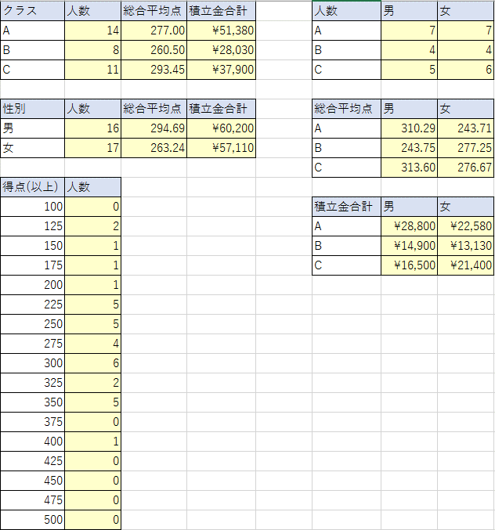
no | クラス | 名前 | 性別 | 積立拠出金額 | 国語 | 数学 | 英語 | 理科 | 社会 | 総合 | クラス | 人数 | 総合平均点 | 積立金合計 | 人数 | 男 | 女
1 | C | 中澤 | 男 | 3500 | 100 | 98 | 66 | 55 | 50 | 369 | A |  |  |  | A
2 | A | 石黒 | 女 | 4350 | 32 | 12 | 69 | 18 | 48 | 179 | B |  |  |  | B
3 | A | 飯田 | 男 | 2500 | 12 | 23 | 63 | 13 | 34 | 145 | C |  |  |  | C
4 | A | 安倍 | 女 | 1750 | 18 | 28 | 47 | 82 | 57 | 232
5 | B | 福田 | 女 | 4530 | 23 | 28 | 90 | 65 | 25 | 231 | 性別 | 人数 | 総合平均点 | 積立金合計 | 総合平均点 | 男 | 女
6 | A | 保田 | 女 | 4400 | 98 | 27 | 86 | 46 | 62 | 319 | 男 |  |  |  | A
7 | A | 矢口 | 男 | 5200 | 68 | 75 | 87 | 52 | 74 | 356 | 女 |  |  |  | B
8 | A | 市井 | 女 | 1980 | 35 | 10 | 32 | 61 | 26 | 164 |  |  |  |  | C
9 | C | 後藤 | 女 | 2000 | 40 | 45 | 37 | 67 | 66 | 255 | 得点(以上) | 人数
・クラス別の人数、総合平均点、積立金合計金額を求めよ。
・性別の人数、総合平均点、積立金合計金額を求めよ。
・クラス、男女別人数、総合平均手、,積立合計金額を求めよ
・総合得点の25点区切りでの度数分布を作成せよ
※SUM,COUNT,AVERAGE,IF関数のみを用いよ
10 | A | 石川 | 男 | 2500 | 90 | 39 | 91 | 55 | 80 | 355 | 100 |  |  |  | 積立金合計 | 男 | 女
11 | C | 吉澤 | 女 | 5300 | 44 | 50 | 77 | 65 | 77 | 313 | 125 |  |  |  | A
12 | C | 辻 | 女 | 4600 | 73 | 80 | 35 | 65 | 21 | 274 | 150 |  |  |  | B
13 | B | 加護 | 男 | 2700 | 30 | 43 | 18 | 85 | 82 | 258 | 175 |  |  |  | C
14 | A | 高橋 | 男 | 5200 | 87 | 76 | 52 | 62 | 76 | 353 | 200
15 | B | 紺野 | 男 | 3400 | 34 | 18 | 13 | 46 | 19 | 130 | 225
16 | C | 小川 | 男 | 2600 | 34 | 42 | 31 | 62 | 36 | 205 | 250
17 | B | 新垣 | 男 | 4100 | 84 | 31 | 36 | 52 | 48 | 251 | 275
18 | A | 藤本 | 女 | 3500 | 66 | 35 | 52 | 99 | 27 | 279 | 300
19 | B | 亀井 | 女 | 4500 | 42 | 65 | 43 | 45 | 67 | 262 | 325
20 | A | 道重 | 男 | 6300 | 75 | 43 | 87 | 9 | 92 | 306 | 350
21 | C | 田中 | 女 | 5100 | 88 | 44 | 63 | 45 | 65 | 305 | 375
22 | A | 久住 | 女 | 1600 | 82 | 73 | 47 | 12 | 32 | 246 | 400
23 | C | 光井 | 女 | 1900 | 20 | 76 | 36 | 24 | 69 | 225 | 425
24 | C | 李 | 女 | 2500 | 95 | 91 | 23 | 25 | 54 | 288 | 450
25 | B | 銭 | 男 | 4700 | 45 | 75 | 56 | 65 | 95 | 336 | 475
26 | C | 譜久村 | 男 | 3800 | 56 | 35 | 53 | 46 | 45 | 235 | 500
27 | A | 生田 | 女 | 5000 | 65 | 65 | 56 | 65 | 36 | 287
28 | B | 鞘師 | 女 | 1500 | 45 | 45 | 87 | 67 | 73 | 317
29 | B | 鈴木 | 女 | 2600 | 76 | 67 | 65 | 35 | 56 | 299
30 | C | 飯窪 | 男 | 4100 | 45 | 65 | 87 | 78 | 67 | 342
31 | C | 石田 | 男 | 2500 | 87 | 87 | 67 | 80 | 96 | 417
32 | A | 佐藤 | 男 | 3600 | 65 | 78 | 54 | 67 | 37 | 301
33 | A | 工藤 | 男 | 3500 | 48 | 98 | 76 | 56 | 78 | 356

例題～SUMPRODUCT関数
名前 | 血液型 | 身長 | 血液型 | 計(人数) |  | 身長 |  | 145 | 150 | 155 | 160 | 165 | 計
安倍 | A | 152 | A |  | 平均 |  | A
加護 | AB | 155 | B |  | 最高 |  | B
亀井 | AB | 156 | O |  | 最低 |  | O
吉澤 | O | 163 | AB |  |  |  | AB
久住 | A | 167 | 総計 |  |  |  | 計
後藤 | O | 159
光井 | O | 154 | 身長(以上) | 計(人数) | 血液型 | 平均身長
工藤 | A | 155 | 140 |  | A
高橋 | A | 154 | 145 |  | B
紺野 | B | 156 | 150 |  | O
佐藤 | A | 152 | 155 |  | AB
市井 | A | 158 | 160 |  | 全血液型
小川 | O | 156 | 165
鞘師 | AB | 155 | 総計
新垣 | B | 154
・血液型、身長別の度数分布表を作成せよ
・身長に関する集計を行え
・・平均身長、最長身長、最低身長を求めよ
・・血液型ごとの平均身長を求めよ
・身長×血液型でクロス集計を行え
生田 | A | 158 | 身長(以下) | 計(人数)
石黒 | A | 160 | 145
石川 | A | 155 | 150
石田 | O | 150 | 155
銭 | B | 153 | 160
中澤 | O | 158 | 165
辻 | O | 153 | 170
田中 | O | 152 | 総計
藤本 | A | 156
道重 | A | 156
飯窪 | O | 160
飯田 | A | 167
譜久村 | O | 160
福田 | B | 149
保田 | A | 157
矢口 | A | 145
李 | O | 168
鈴木 | B | 152

課題～SUMPRODUCT関数
no | クラス | 名前 | 性別 | 積立拠出金額 | 国語 | 数学 | 英語 | 理科 | 社会 | 総合 | クラス | 人数 | 総合平均点 | 積立金合計 | 人数 | 男 | 女
1 | C | 中澤 | 男 | 3500 | 100 | 98 | 66 | 55 | 50 | 369 | A |  |  |  | A
2 | A | 石黒 | 女 | 4350 | 32 | 12 | 69 | 18 | 48 | 179 | B |  |  |  | B
3 | A | 飯田 | 男 | 2500 | 12 | 23 | 63 | 13 | 34 | 145 | C |  |  |  | C
4 | A | 安倍 | 女 | 1750 | 18 | 28 | 47 | 82 | 57 | 232
5 | B | 福田 | 女 | 4530 | 23 | 28 | 90 | 65 | 25 | 231 | 性別 | 人数 | 総合平均点 | 積立金合計 | 総合平均点 | 男 | 女
6 | A | 保田 | 女 | 4400 | 98 | 27 | 86 | 46 | 62 | 319 | 男 |  |  |  | A
7 | A | 矢口 | 男 | 5200 | 68 | 75 | 87 | 52 | 74 | 356 | 女 |  |  |  | B
8 | A | 市井 | 女 | 1980 | 35 | 10 | 32 | 61 | 26 | 164 |  |  |  |  | C
9 | C | 後藤 | 女 | 2000 | 40 | 45 | 37 | 67 | 66 | 255 | 得点(以上) | 人数
・クラス別の人数、総合平均点、積立金合計金額を求めよ。
・性別の人数、総合平均点、積立金合計金額を求めよ。
・クラス、男女別人数、総合平均手、,積立合計金額を求めよ
・総合得点の25点区切りでの度数分布を作成せよ
※SUMPRODUCT関数のみを用いよ
10 | A | 石川 | 男 | 2500 | 90 | 39 | 91 | 55 | 80 | 355 | 100 |  |  |  | 積立金合計 | 男 | 女
11 | C | 吉澤 | 女 | 5300 | 44 | 50 | 77 | 65 | 77 | 313 | 125 |  |  |  | A
12 | C | 辻 | 女 | 4600 | 73 | 80 | 35 | 65 | 21 | 274 | 150 |  |  |  | B
13 | B | 加護 | 男 | 2700 | 30 | 43 | 18 | 85 | 82 | 258 | 175 |  |  |  | C
14 | A | 高橋 | 男 | 5200 | 87 | 76 | 52 | 62 | 76 | 353 | 200
15 | B | 紺野 | 男 | 3400 | 34 | 18 | 13 | 46 | 19 | 130 | 225
16 | C | 小川 | 男 | 2600 | 34 | 42 | 31 | 62 | 36 | 205 | 250
17 | B | 新垣 | 男 | 4100 | 84 | 31 | 36 | 52 | 48 | 251 | 275
18 | A | 藤本 | 女 | 3500 | 66 | 35 | 52 | 99 | 27 | 279 | 300
19 | B | 亀井 | 女 | 4500 | 42 | 65 | 43 | 45 | 67 | 262 | 325
20 | A | 道重 | 男 | 6300 | 75 | 43 | 87 | 9 | 92 | 306 | 350
21 | C | 田中 | 女 | 5100 | 88 | 44 | 63 | 45 | 65 | 305 | 375
22 | A | 久住 | 女 | 1600 | 82 | 73 | 47 | 12 | 32 | 246 | 400
23 | C | 光井 | 女 | 1900 | 20 | 76 | 36 | 24 | 69 | 225 | 425
24 | C | 李 | 女 | 2500 | 95 | 91 | 23 | 25 | 54 | 288 | 450
25 | B | 銭 | 男 | 4700 | 45 | 75 | 56 | 65 | 95 | 336 | 475
26 | C | 譜久村 | 男 | 3800 | 56 | 35 | 53 | 46 | 45 | 235 | 500
27 | A | 生田 | 女 | 5000 | 65 | 65 | 56 | 65 | 36 | 287
28 | B | 鞘師 | 女 | 1500 | 45 | 45 | 87 | 67 | 73 | 317
29 | B | 鈴木 | 女 | 2600 | 76 | 67 | 65 | 35 | 56 | 299
30 | C | 飯窪 | 男 | 4100 | 45 | 65 | 87 | 78 | 67 | 342
31 | C | 石田 | 男 | 2500 | 87 | 87 | 67 | 80 | 96 | 417
32 | A | 佐藤 | 男 | 3600 | 65 | 78 | 54 | 67 | 37 | 301
33 | A | 工藤 | 男 | 3500 | 48 | 98 | 76 | 56 | 78 | 356

例題～ピボットテーブル
名前 | 血液型 | 身長
安倍 | A | 152
加護 | AB | 155
亀井 | AB | 156
吉澤 | O | 163
久住 | A | 167
後藤 | O | 159
光井 | O | 154
・血液型、身長別の度数分布表を作成せよ
・身長に関する集計を行え
・・平均身長、最長身長、最低身長を求めよ
・・血液型ごとの平均身長を求めよ
・身長×血液型でクロス集計を行え
工藤 | A | 155
高橋 | A | 154
紺野 | B | 156
佐藤 | A | 152
市井 | A | 158
小川 | O | 156
鞘師 | AB | 155
新垣 | B | 154
生田 | A | 158
石黒 | A | 160
石川 | A | 155
石田 | O | 150
銭 | B | 153
中澤 | O | 158
辻 | O | 153
田中 | O | 152
藤本 | A | 156
道重 | A | 156
飯窪 | O | 160
飯田 | A | 167
譜久村 | O | 160
福田 | B | 149
保田 | A | 157
矢口 | A | 145
李 | O | 168
鈴木 | B | 152

課題ピボットテーブル
no | クラス | 名前 | 性別 | 積立拠出金額 | 国語 | 数学 | 英語 | 理科 | 社会 | 総合
1 | C | 中澤 | 男 | 3,500 | 100 | 98 | 66 | 55 | 50 | 369
2 | A | 石黒 | 女 | 4,350 | 32 | 12 | 69 | 18 | 48 | 179
・クラス別の人数、総合平均点、積立金合計金額を求めよ。
・性別の人数、総合平均点、積立金合計金額を求めよ。
・クラス、男女別人数、総合平均手、,積立合計金額を求めよ
・総合得点の25点区切りでの度数分布を作成せよ
3 | A | 飯田 | 男 | 2,500 | 12 | 23 | 63 | 13 | 34 | 145
4 | A | 安倍 | 女 | 1,750 | 18 | 28 | 47 | 82 | 57 | 232
5 | B | 福田 | 女 | 4,530 | 23 | 28 | 90 | 65 | 25 | 231
6 | A | 保田 | 女 | 4,400 | 98 | 27 | 86 | 46 | 62 | 319
7 | A | 矢口 | 男 | 5,200 | 68 | 75 | 87 | 52 | 74 | 356
8 | A | 市井 | 女 | 1,980 | 35 | 10 | 32 | 61 | 26 | 164
9 | C | 後藤 | 女 | 2,000 | 40 | 45 | 37 | 67 | 66 | 255
10 | A | 石川 | 男 | 2,500 | 90 | 39 | 91 | 55 | 80 | 355
11 | C | 吉澤 | 女 | 5,300 | 44 | 50 | 77 | 65 | 77 | 313
12 | C | 辻 | 女 | 4,600 | 73 | 80 | 35 | 65 | 21 | 274
13 | B | 加護 | 男 | 2,700 | 30 | 43 | 18 | 85 | 82 | 258
14 | A | 高橋 | 男 | 5,200 | 87 | 76 | 52 | 62 | 76 | 353
15 | B | 紺野 | 男 | 3,400 | 34 | 18 | 13 | 46 | 19 | 130
16 | C | 小川 | 男 | 2,600 | 34 | 42 | 31 | 62 | 36 | 205
17 | B | 新垣 | 男 | 4,100 | 84 | 31 | 36 | 52 | 48 | 251
18 | A | 藤本 | 女 | 3,500 | 66 | 35 | 52 | 99 | 27 | 279
19 | B | 亀井 | 女 | 4,500 | 42 | 65 | 43 | 45 | 67 | 262
20 | A | 道重 | 男 | 6,300 | 75 | 43 | 87 | 9 | 92 | 306
21 | C | 田中 | 女 | 5,100 | 88 | 44 | 63 | 45 | 65 | 305
22 | A | 久住 | 女 | 1,600 | 82 | 73 | 47 | 12 | 32 | 246
23 | C | 光井 | 女 | 1,900 | 20 | 76 | 36 | 24 | 69 | 225
24 | C | 李 | 女 | 2,500 | 95 | 91 | 23 | 25 | 54 | 288
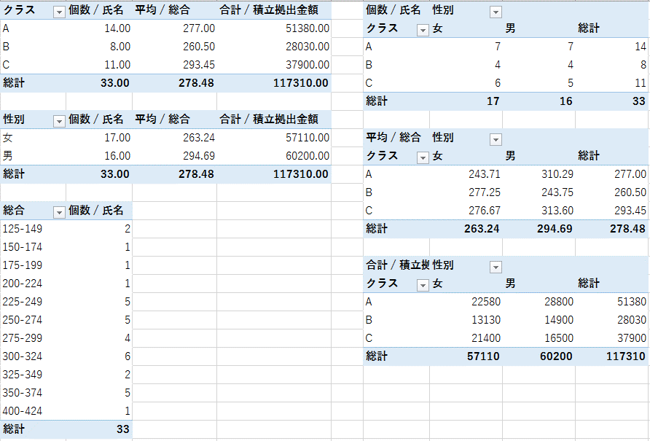
25 | B | 銭 | 男 | 4,700 | 45 | 75 | 56 | 65 | 95 | 336
26 | C | 譜久村 | 男 | 3,800 | 56 | 35 | 53 | 46 | 45 | 235
27 | A | 生田 | 女 | 5,000 | 65 | 65 | 56 | 65 | 36 | 287
28 | B | 鞘師 | 女 | 1,500 | 45 | 45 | 87 | 67 | 73 | 317
29 | B | 鈴木 | 女 | 2,600 | 76 | 67 | 65 | 35 | 56 | 299
30 | C | 飯窪 | 男 | 4,100 | 45 | 65 | 87 | 78 | 67 | 342
31 | C | 石田 | 男 | 2,500 | 87 | 87 | 67 | 80 | 96 | 417
32 | A | 佐藤 | 男 | 3,600 | 65 | 78 | 54 | 67 | 37 | 301
33 | A | 工藤 | 男 | 3,500 | 48 | 98 | 76 | 56 | 78 | 356

例題～IFS関数
名前 | 血液型 | 身長 | 血液型 | 計(人数) |  | 身長 |  | 145 | 150 | 155 | 160 | 165 | 計 | 血液型種別 | 身長区切り下限 | 身長区切り上限
安倍 | A | 152 | A |  | 平均 |  | A |  |  |  |  |  |  | A | 140 | 145
加護 | AB | 155 | B |  | 最高 |  | B |  |  |  |  |  |  | B | 145 | 150
亀井 | AB | 156 | O |  | 最低 |  | O |  |  |  |  |  |  | O | 150 | 155
吉澤 | O | 163 | AB |  |  |  | AB |  |  |  |  |  |  | AB | 155 | 160
久住 | A | 167 | 総計 |  |  |  | 計 |  |  |  |  |  |  |  | 160 | 165
後藤 | O | 159 |  |  |  |  |  |  |  |  |  |  |  |  | 165 | 170
光井 | O | 154 | 身長(以上) | 計(人数) | 血液型 | 平均身長
1.B2:B34は「血液型」
2.C2:C34は「身長」
3.T2:T5は「血液型種別」
4.U2:U7は「身長区切り下限」
5.V2:V7は「身長区切り上限」
・血液型、身長別の度数分布表を作成せよ
・身長に関する集計を行え
・・平均身長、最長身長、最低身長を求めよ
・・血液型ごとの平均身長を求めよ
・身長×血液型でクロス集計を行え
工藤 | A | 155 | 140 |  | A
高橋 | A | 154 | 145 |  | B
紺野 | B | 156 | 150 |  | O
佐藤 | A | 152 | 155 |  | AB
市井 | A | 158 | 160 |  | 全血液型
小川 | O | 156 | 165
鞘師 | AB | 155 | 総計
新垣 | B | 154 |  |  | 参考 FREQUENCY関数
生田 | A | 158 | 身長(以下) | 計(人数) | 身長(以下) | 計(人数)
石黒 | A | 160 | 145 |  | 145
石川 | A | 155 | 150 |  | 150
石田 | O | 150 | 155 |  | 155
銭 | B | 153 | 160 |  | 160
中澤 | O | 158 | 165 |  | 165
辻 | O | 153 | 170 |  | 170
田中 | O | 152 | 総計 |  | 総計
藤本 | A | 156
道重 | A | 156
飯窪 | O | 160
飯田 | A | 167
譜久村 | O | 160
福田 | B | 149
保田 | A | 157
矢口 | A | 145
李 | O | 168
鈴木 | B | 152

課題～IFS関数
no | クラス | 名前 | 性別 | 積立拠出金額 | 国語 | 数学 | 英語 | 理科 | 社会 | 総合 | クラス | 人数 | 総合平均点 | 積立金合計 | 人数 | 男 | 女
1 | C | 中澤 | 男 | 3500 | 100 | 98 | 66 | 55 | 50 | 369 | A |  |  |  | A
2 | A | 石黒 | 女 | 4350 | 32 | 12 | 69 | 18 | 48 | 179 | B |  |  |  | B
3 | A | 飯田 | 男 | 2500 | 12 | 23 | 63 | 13 | 34 | 145 | C |  |  |  | C
4 | A | 安倍 | 女 | 1750 | 18 | 28 | 47 | 82 | 57 | 232
5 | B | 福田 | 女 | 4530 | 23 | 28 | 90 | 65 | 25 | 231 | 性別 | 人数 | 総合平均点 | 積立金合計 | 総合平均点 | 男 | 女
6 | A | 保田 | 女 | 4400 | 98 | 27 | 86 | 46 | 62 | 319 | 男 |  |  |  | A
7 | A | 矢口 | 男 | 5200 | 68 | 75 | 87 | 52 | 74 | 356 | 女 |  |  |  | B
8 | A | 市井 | 女 | 1980 | 35 | 10 | 32 | 61 | 26 | 164 |  |  |  |  | C
9 | C | 後藤 | 女 | 2000 | 40 | 45 | 37 | 67 | 66 | 255 | 得点(以上) | 人数
・クラス別の人数、総合平均点、積立金合計金額を求めよ。
・性別の人数、総合平均点、積立金合計金額を求めよ。
・クラス、男女別人数、総合平均手、,積立合計金額を求めよ
・総合得点の25点区切りでの度数分布を作成せよ
※COUNTIFS,SUMIFS,AVERAGEIFS関数を用いること
10 | A | 石川 | 男 | 2500 | 90 | 39 | 91 | 55 | 80 | 355 | 100 |  |  |  | 積立金合計 | 男 | 女
11 | C | 吉澤 | 女 | 5300 | 44 | 50 | 77 | 65 | 77 | 313 | 125 |  |  |  | A
12 | C | 辻 | 女 | 4600 | 73 | 80 | 35 | 65 | 21 | 274 | 150 |  |  |  | B
13 | B | 加護 | 男 | 2700 | 30 | 43 | 18 | 85 | 82 | 258 | 175 |  |  |  | C
14 | A | 高橋 | 男 | 5200 | 87 | 76 | 52 | 62 | 76 | 353 | 200
15 | B | 紺野 | 男 | 3400 | 34 | 18 | 13 | 46 | 19 | 130 | 225
16 | C | 小川 | 男 | 2600 | 34 | 42 | 31 | 62 | 36 | 205 | 250
17 | B | 新垣 | 男 | 4100 | 84 | 31 | 36 | 52 | 48 | 251 | 275
18 | A | 藤本 | 女 | 3500 | 66 | 35 | 52 | 99 | 27 | 279 | 300
19 | B | 亀井 | 女 | 4500 | 42 | 65 | 43 | 45 | 67 | 262 | 325
20 | A | 道重 | 男 | 6300 | 75 | 43 | 87 | 9 | 92 | 306 | 350
21 | C | 田中 | 女 | 5100 | 88 | 44 | 63 | 45 | 65 | 305 | 375
22 | A | 久住 | 女 | 1600 | 82 | 73 | 47 | 12 | 32 | 246 | 400
23 | C | 光井 | 女 | 1900 | 20 | 76 | 36 | 24 | 69 | 225 | 425
24 | C | 李 | 女 | 2500 | 95 | 91 | 23 | 25 | 54 | 288 | 450
25 | B | 銭 | 男 | 4700 | 45 | 75 | 56 | 65 | 95 | 336 | 475
26 | C | 譜久村 | 男 | 3800 | 56 | 35 | 53 | 46 | 45 | 235 | 500
27 | A | 生田 | 女 | 5000 | 65 | 65 | 56 | 65 | 36 | 287
28 | B | 鞘師 | 女 | 1500 | 45 | 45 | 87 | 67 | 73 | 317
29 | B | 鈴木 | 女 | 2600 | 76 | 67 | 65 | 35 | 56 | 299
30 | C | 飯窪 | 男 | 4100 | 45 | 65 | 87 | 78 | 67 | 342
31 | C | 石田 | 男 | 2500 | 87 | 87 | 67 | 80 | 96 | 417
32 | A | 佐藤 | 男 | 3600 | 65 | 78 | 54 | 67 | 37 | 301
33 | A | 工藤 | 男 | 3500 | 48 | 98 | 76 | 56 | 78 | 356

